Leht1
AS HALS TRADING |  | AS HALS TRADING - T | PÕHIHINNAD
Kivikülvi 8 |  | Sepa 19 | 04.05.2026
12915 Tallinn |  | 50113 Tartu | ilma käibemaksuta
Tel. 71 51 400 |  | Tel. 301 630
e-mail: hals@hals.ee |  | halstartu@hals.ee |  |  | Allahindlus
www.hals.ee |  |  |  |  | 0%

 | BIOPUHASTI
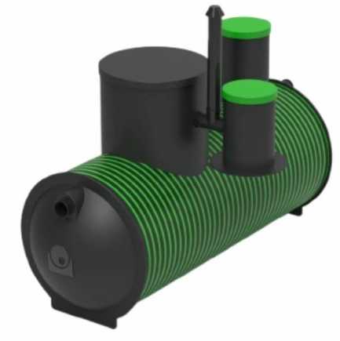
 | Kood | Nimetus |  | põhihind | Netohind

 | 70004755 | HDPE Ecolife BioC5 BIOPUHASTI |  | 5,888.00 | 5888.00
 | 70023086 | HDPE Ecolife BioC9 BIOPUHASTI |  | 7,065.60 | 7065.60
 | 70023087 | HDPE Ecolife BioC15 BIOPUHASTI |  | 8,243.18 | 8243.18
 | 70013608 | SEPTIKU JAOTUSKAEV 400 |  | 220.69 | 220.69
 | 70013661 | IMBVÄLJAKU KOMPLEKT BIOPUHASTILE C5, C9 |  | 376.09 | 376.09
 | 70023592 | JAOTUSKAEV BIOPUHASTILE C15 |  | 260.70 | 260.70
 | 70023593 | IMBVÄLJAKU KOMPLEKT BIOPUHASTILE C15 |  | 543.96 | 543.96

